Worksheet
視能訓練士 | 2019 | 両眼視機能と眼球運動 |  | 2019_co_19_pm001
 |  | 上斜筋の作用で正しい組合せはどれか。
 |  | 1 | 上転・外転・外旋
 |  | 2 | 上転・内転・外旋
 |  | 3 | 下転・外転・外旋
 |  | 4 | 下転・外転・内旋 | 正解
 |  | 5 | 下転・内転・内旋
視能訓練士 | 2019 | 視覚機能の基礎と検査機器（眼解剖） |  | 2019_co_19_pm002
 |  | 房水で正しいのはどれか。
 |  | 1 | 産生は夜間に減少する。 | 正解
 |  | 2 | 硝子体から産生される。
 |  | 3 | 流出路障害により白内障を発症する。
 |  | 4 | 主にぶどう膜強膜流出路から流出する。
 |  | 5 | 眼圧を40mmHg前後に保つ役割を担う。
視能訓練士 | 2019 | 保健医療福祉と視能障害のリハビリテーションの理念 |  | 2019_co_19_pm003
 |  | 我が国の平成30年（2018）年の人口統計で正しいのはどれか。
 |  | 1 | 出生数の方が死亡数より多い。
 |  | 2 | 年間出生数は増加傾向である。
 |  | 3 | 総人口は2億2600万人である。
 |  | 4 | 東京都の出生率が全国で最も高い。
 |  | 5 | 高齢者の人口比率は増加傾向である。 | 正解
視能訓練士 | 2019 | 眼疾病学 |  | 2019_co_19_pm004
 |  | 男性に多い疾患はどれか。
 |  | 1 | 先天網膜分離症 | 正解
 |  | 2 | Vogt-小柳-原田病
 |  | 3 | 顆粒状角膜ジストロフィ
 |  | 4 | 抗アクアポリン4抗体陽性視神経炎
 |  | 5 | 急性帯状潜在性網膜外層症〈AZOOR〉
視能訓練士 | 2019 | 視覚機能の基礎と検査機器（眼解剖） |  | 2019_co_19_pm005
 |  | 視床に属するのはどれか。
 |  | 1 | 滑車神経核
 |  | 2 | 外側膝状体 | 正解
 |  | 3 | 外転神経核
 |  | 4 | 顔面神経核
 |  | 5 | 動眼神経核
視能訓練士 | 2019 | 疾病と障害の成り立ち及び回復過程の促進 |  | 2019_co_19_pm006
 |  | 退行性病変でないのはどれか。
 |  | 1 | 萎 縮
 |  | 2 | 壊 死
 |  | 3 | 腫 瘍 | 正解
 |  | 4 | ジストロフィ
 |  | 5 | 変 性
視能訓練士 | 2019 | 眼疾病学 |  | 2019_co_19_pm007
 |  | 脳圧亢進による症状や所見でないのはどれか。
 |  | 1 | 頭 痛
 |  | 2 | 高眼圧 | 正解
 |  | 3 | うっ血乳頭
 |  | 4 | 視神経萎縮
 |  | 5 | 外転神経麻痺
視能訓練士 | 2019 | 視覚機能の基礎と検査機器（眼解剖） |  | 2019_co_19_pm008
 |  | 角膜の眼表面から4層目はどれか。
 |  | 1 | Bowman膜
 |  | 2 | Descemet膜 | 正解
 |  | 3 | 実 質
 |  | 4 | 上 皮
 |  | 5 | 内 皮
視能訓練士 | 2019 | 保健医療福祉と視能障害のリハビリテーションの理念 |  | 2019_co_19_pm009
 |  | 視能訓練士が行えないのはどれか。
 |  | 1 | 眼球電図検査
 |  | 2 | 網膜電図検査
 |  | 3 | 電気眼振図検査
 |  | 4 | 視覚誘発電位検査
 |  | 5 | 涙道通水通色素検査 | 正解
視能訓練士 | 2019 | 保健医療福祉と視能障害のリハビリテーションの理念 |  | 2019_co_19_pm010
 |  | 一次救命処置のうち、まず行うべきなのはどれか。
 |  | 1 | 応援を呼ぶ。 | 正解
 |  | 2 | 胸骨圧迫を行う。
 |  | 3 | 人工呼吸を行う。
 |  | 4 | 前胸部叩打を行う。
 |  | 5 | 除細動器を使用する。
視能訓練士 | 2019 | 生理光学 |  | 2019_co_19_pm011
 |  | 正乱視で正しいのはどれか。
 |  | 1 | 強主経線と弱主経線は直交しない。
 |  | 2 | 球面レンズと円柱レンズで矯正できない。
 |  | 3 | 眼鏡矯正においては視空間の歪みは発生しない。
 |  | 4 | ト―リックレンズにおける2つの焦線の間隔を最小錯乱円という。
 |  | 5 | 2枚の円柱レンズが軸が一致しない場合、度数の加法性が成立しない。 | 正解
視能訓練士 | 2019 | 生理光学 |  | 2019_co_19_pm012
 |  | 屈折値が+1.25D=cyl-2.50D90°であるとき、正しいのはどれか。
 |  | 1 | 前焦線は網膜上にある。
 |  | 2 | 後焦線は網膜より前方にある。
 |  | 3 | Sturmの間隔は1.25Dである。
 |  | 4 | 等価球面度数は-1.25Dである。
 |  | 5 | +1.25Dの矯正を行ったとき後焦線は網膜上にある。 | 正解
視能訓練士 | 2019 | 生理光学 |  | 2019_co_19_pm013
 |  | 屈折の変化で正しいのはどれか。
 |  | 1 | 涙液が少なくなると遠視化する。
 |  | 2 | 角膜曲率半径が大きくなると近視化する。
 |  | 3 | 水晶体屈折率が低下すると遠視化する。 | 正解
 |  | 4 | 水晶体の厚みが減少すると近視化する。
 |  | 5 | 眼軸長が伸展すると遠視化する。
視能訓練士 | 2019 | 視覚生理学の基礎 |  | 2019_co_19_pm014
 |  | 視力0.5のLandolt環を正視眼の成人が5mの距離で明視しているとき、切れ目の網膜像の大きさ［μm］はどれか。
 |  | 1 | 1
 |  | 2 | 5
 |  | 3 | 10 | 正解
 |  | 4 | 50
 |  | 5 | 100
視能訓練士 | 2019 | 保健医療福祉と視能障害のリハビリテーションの理念 |  | 2019_co_19_pm015
 |  | リスボン宣言に含まれないのはどれか。
 |  | 1 | 良質の医療を受ける権利
 |  | 2 | 他の医師に意見を求める権利
 |  | 3 | 自分で治療方針を決定する権利
 |  | 4 | 尊厳とプライバシーを守る権利
 |  | 5 | 院内の規約に従うことを拒否する権利 | 正解
視能訓練士 | 2019 | 視覚生理学の基礎 |  | 2019_co_19_pm016
 |  | 電車で移動中に車窓の移りゆく景色を眺めると、遠くの山々はあまり動かず、近くの景色ほど進行方向と反対に速く動いて見えた。 この現象と関連のある奥行き手がかりはどれか。
 |  | 1 | 運動視差 | 正解
 |  | 2 | 大気遠近法
 |  | 3 | テクスチャの勾配
 |  | 4 | 輻湊角
 |  | 5 | 両眼視差
視能訓練士 | 2019 | 視覚生理学の基礎 |  | 2019_co_19_pm017
 |  | Purkinje移動に関係するのはどれか。
 |  | 1 | 角膜反射
 |  | 2 | 空間視
 |  | 3 | 縞視力
 |  | 4 | 色 覚 | 正解
 |  | 5 | 調 節
視能訓練士 | 2019 | 斜視【各型】 |  | 2019_co_19_pm018
 |  | 甲状腺眼症で最も障害を受けやすい筋はどれか。
 |  | 1 | 内直筋
 |  | 2 | 外直筋
 |  | 3 | 上直筋
 |  | 4 | 下直筋 | 正解
 |  | 5 | 下斜筋
視能訓練士 | 2019 | 視覚生理学の基礎 |  | 2019_co_19_pm019
 |  | 明所視で中心視野に比べて周辺視野で増大するのはどれか。2つ選べ。
 |  | 1 | 色弁別能
 |  | 2 | 空間寄せ集め | 正解
 |  | 3 | 分解能
 |  | 4 | 明度識別閾 | 正解
 |  | 5 | 立体視力
視能訓練士 | 2019 | 視覚生理学の基礎 |  | 2019_co_19_pm020
 |  | 近赤外光の波長域［nm］に最も近いのはどれか。
 |  | 1 | 400～800
 |  | 2 | 800～1,500 | 正解
 |  | 3 | 1,500～2,500
 |  | 4 | 4,000～8,000
 |  | 5 | 8,000～15,000
視能訓練士 | 2019 | 斜視【各型】 |  | 2019_co_19_pm021
 |  | 右外転神経麻痺で正しいのはどれか。
 |  | 1 | 交差性複視を自覚する。
 |  | 2 | 第1眼位は右眼外斜視を呈する。
 |  | 3 | 判定はParksの3step法を用いる。
 |  | 4 | 左方視したときに偏位が大きくなる。
 |  | 5 | 右眼固視で測定したときに偏位が大きくなる。 | 正解
視能訓練士 | 2019 | 斜視【斜視検査】 |  | 2019_co_19_pm022
 |  | Hess赤緑試験で正しいのはどれか。
 |  | 1 | 明室で検査する。
 |  | 2 | 網膜対応の検査である。
 |  | 3 | マス目は1目盛が10°である。
 |  | 4 | 赤レンズを通して固視視標が見える。 | 正解
 |  | 5 | マス目が見やすいように顔を動かす。
視能訓練士 | 2019 | 視覚生理学の基礎 |  | 2019_co_19_pm023
 |  | うっ血乳頭でみられる視野障害はどれか。
 |  | 1 | 輪状暗点
 |  | 2 | 接合部暗点
 |  | 3 | Bjerrum暗点
 |  | 4 | 同名半盲性暗点
 |  | 5 | Mariotte盲点の拡大 | 正解
視能訓練士 | 2019 | 眼科検査学 |  | 2019_co_19_pm024
 |  | 限界フリッカ値について正しいのはどれか。
 |  | 1 | 空間的分解能を評価する。
 |  | 2 | 視細胞の機能を評価する。
 |  | 3 | 動眼神経麻痺で低下する。
 |  | 4 | 皮質白内障の影響を受けやすい。
 |  | 5 | 点滅の周波数が低くなるとちらつきを感じやすくなる。 | 正解
視能訓練士 | 2019 | 斜視【斜視検査】 |  | 2019_co_19_pm025
 |  | Bagolini線条検査について正しいのはどれか。
 |  | 1 | 調節視標を用いる。
 |  | 2 | 両眼分離効果が高い。
 |  | 3 | 立体視の有無を評価する。
 |  | 4 | 斜視角定量のための検査である。
 |  | 5 | 線条と直交する方向に光が拡散する。 | 正解
視能訓練士 | 2019 | 斜視【斜視検査】 |  | 2019_co_19_pm026
 |  | Hirschberg試験で投影されるPurkinje第1像を反射する部位はどれか。
 |  | 1 | 虹彩面
 |  | 2 | 角膜後面
 |  | 3 | 角膜実質
 |  | 4 | 角膜前面 | 正解
 |  | 5 | 水晶体前面
視能訓練士 | 2019 | 眼科検査学 |  | 2019_co_19_pm027
 |  | 細隙灯顕微鏡検査で観察できないのはどれか。
 |  | 1 | 眼球回旋
 |  | 2 | 球面収差 | 正解
 |  | 3 | 前房深度
 |  | 4 | 前房フレア
 |  | 5 | 水晶体亜脱臼
視能訓練士 | 2019 | 視覚機能の基礎と検査機器（眼解剖） |  | 2019_co_19_pm028
 |  | 角膜について正しいのはどれか。
 |  | 1 | 知覚神経は顔面神経である。
 |  | 2 | 上皮細胞は約4週間で入れ替わる。
 |  | 3 | 実質の厚みは全体の約50％である。
 |  | 4 | 主に結膜の血管によって栄養される。
 |  | 5 | 内皮細胞密度が500［個/mm<sup>2</sup>］未満になると水疱性角膜症になる。 | 正解
視能訓練士 | 2019 | 眼疾病学 |  | 2019_co_19_pm029
 |  | 瞳孔に異常所見を認めないのはどれか。
 |  | 1 | Adie症候群
 |  | 2 | 重症筋無力症 | 正解
 |  | 3 | 有機リン中毒
 |  | 4 | Fisher症候群
 |  | 5 | Horner症候群
視能訓練士 | 2019 | 眼科検査学 |  | 2019_co_19_pm030
 |  | 倒像眼底検査の結果を示す。 右眼網膜の上耳側に馬蹄型裂孔のある座位の患者に極大散瞳下で検査を行ったとき、検者から見えるのはどれか。
 |  | 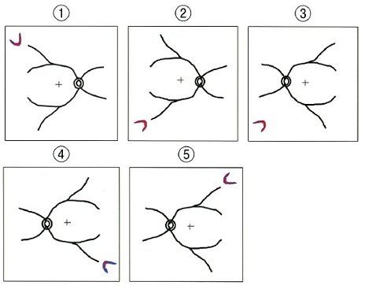
 |  | 1 | ①
 |  | 2 | ②
 |  | 3 | ③
 |  | 4 | ④ | 正解
 |  | 5 | ⑤
視能訓練士 | 2019 | 保健医療福祉と視能障害のリハビリテーションの理念 |  | 2019_co_19_pm031
 |  | 相互的信頼関係の構築で誤っているのはどれか。
 |  | 1 | 共 感
 |  | 2 | 強 要 | 正解
 |  | 3 | 協 力
 |  | 4 | 傾 聴
 |  | 5 | 受 領
視能訓練士 | 2019 | 保健医療福祉と視能障害のリハビリテーションの理念 |  | 2019_co_19_pm032
 |  | 診療録の開示で正しいのはどれか。
 |  | 1 | 画像は開示できない。
 |  | 2 | 医師記録のみ開示できる。
 |  | 3 | 申請者の本人確認は口頭で行う。
 |  | 4 | 患者家族は電話で開示請求できる。
 |  | 5 | 患者が生前に不開示の意思表明を行っていた場合は開示できない。 | 正解
視能訓練士 | 2019 | 視覚生理学の基礎 |  | 2019_co_19_pm033
 |  | 視力検査について正しいのはどれか。
 |  | 1 | 視標呈示時間は10秒である。
 |  | 2 | 近見視力検査は調節努力を促す。 | 正解
 |  | 3 | 視力0.01未満は測定不能とする。
 |  | 4 | 未就学児には字づまり視力表を用いる。
 |  | 5 | 視標輝度の基準は1,500±125rlxである。
視能訓練士 | 2019 | 生理光学 |  | 2019_co_19_pm034
 |  | 検影法について誤っているのはどれか。
 |  | 1 | 開散光で行う。
 |  | 2 | 仰臥位でも実施できる。
 |  | 3 | 眼鏡装用下でも実施できる。
 |  | 4 | 反帰光が左右眼で異なる場合は不同視が疑われる。
 |  | 5 | 検査距離を変えても眼前の板付きレンズの屈折度は同じである。 | 正解
視能訓練士 | 2019 | 視覚生理学の基礎 |  | 2019_co_19_pm035
 |  | 仮性同色表について正しいのはどれか。
 |  | 1 | 色覚検査のスクリーニング目的で実施する。 | 正解
 |  | 2 | 南向きの窓からの昼間の自然光で実施する。
 |  | 3 | 視標呈示時間は10秒である。
 |  | 4 | 検査距離は33cmである。
 |  | 5 | 屈折矯正は不要である。
視能訓練士 | 2019 | 眼科検査学 |  | 2019_co_19_pm036
 |  | 網膜色素上皮を評価できないのはどれか。
 |  | 1 | EMG | 正解
 |  | 2 | EOG
 |  | 3 | OCT
 |  | 4 | 眼底自発蛍光
 |  | 5 | フルオレセイン蛍光眼底造影
視能訓練士 | 2019 | 眼疾病学 |  | 2019_co_19_pm037
 |  | 拍動性眼球突出がみられるのはどれか。
 |  | 1 | 外眼筋炎
 |  | 2 | 眼窩蜂巣炎
 |  | 3 | 甲状腺眼症
 |  | 4 | 視神経膠腫
 |  | 5 | 内頸動脈海綿静脈洞瘻 | 正解
視能訓練士 | 2019 | 眼疾病学 |  | 2019_co_19_pm038
 |  | 病名と瞳孔所見の組合せで誤っているのはどれか。
 |  | 1 | 橋出血 -- 両眼・縮瞳
 |  | 2 | 動眼神経麻痺 -- 患眼・縮瞳 | 正解
 |  | 3 | Adie症候群 -- 患眼・散瞳
 |  | 4 | Argyll Robertson瞳孔 -- 両眼・縮瞳
 |  | 5 | Horner症候群 -- 患眼・縮瞳
視能訓練士 | 2019 | 眼科検査学 |  | 2019_co_19_pm039
 |  | 涙液層破壊時間〈BUT〉の異常の上限値はどれか。
 |  | 1 | 1秒
 |  | 2 | 2秒
 |  | 3 | 3秒
 |  | 4 | 4秒
 |  | 5 | 5秒 | 正解
視能訓練士 | 2019 | 保健医療福祉と視能障害のリハビリテーションの理念 |  | 2019_co_19_pm040
 |  | 我が国の中途失明原因について多い順で並んでいるのはどれか。
 |  | 1 | 白内障 → 緑内障 → 網膜色素変性
 |  | 2 | 緑内障 → 不慮の事故 → 糖尿病網膜症
 |  | 3 | 糖尿病網膜症 → 白内障 → 不慮の事故
 |  | 4 | 緑内障 → 網膜色素変性 → 糖尿病網膜症 | 正解
 |  | 5 | 網膜色素変性 → ビタミンA欠乏症 → 緑内障
視能訓練士 | 2019 | 斜視【各型】 |  | 2019_co_19_pm041
 |  | 交代性上斜位で正しいのはどれか。
 |  | 1 | 非固視眼が上転する。 | 正解
 |  | 2 | 上転時に内方回旋を伴う。
 |  | 3 | 周期交代性眼振を合併する。
 |  | 4 | 水平斜視に合併することはない。
 |  | 5 | むき眼位で斜視角は変わらない。
視能訓練士 | 2019 | 疾病と障害の成り立ち及び回復過程の促進 |  | 2019_co_19_pm042
 |  | 飛沫感染を起こすのはどれか。
 |  | 1 | 咽頭結膜熱 | 正解
 |  | 2 | 巨大乳頭結膜炎
 |  | 3 | 流行性角結膜炎
 |  | 4 | 急性出血性結膜炎
 |  | 5 | ヘルペス性結膜炎
視能訓練士 | 2019 | 眼疾病学 |  | 2019_co_19_pm043
 |  | 障害を残さず治癒するのはどれか。
 |  | 1 | 角膜潰瘍
 |  | 2 | 角膜実質炎
 |  | 3 | 角膜内皮炎
 |  | 4 | 表層角膜炎 | 正解
 |  | 5 | 穿孔性角膜裂傷
視能訓練士 | 2019 | 眼疾病学 |  | 2019_co_19_pm044
 |  | 先天白内障で正しいのはどれか。
 |  | 1 | 伴性劣性遺伝が主因である。
 |  | 2 | 原因として麻疹ウイルスがある。
 |  | 3 | 片眼性の視力予後は両眼性より不良である。 | 正解
 |  | 4 | 十分に検査ができる年齢を待って手術を行う。
 |  | 5 | 術後屈折矯正は炎症が治まる3か月以降に行う。
視能訓練士 | 2019 | 眼疾病学 |  | 2019_co_19_pm045
 |  | 皮膚の白斑をきたすのはどれか。
 |  | 1 | Behçet病
 |  | 2 | 強直性脊椎炎
 |  | 3 | サルコイドーシス
 |  | 4 | Vogt-小柳-原田病 | 正解
 |  | 5 | 若年性関節リウマチ
視能訓練士 | 2019 | 視覚生理学の基礎 |  | 2019_co_19_pm046
 |  | フラッシュERGで異常をきたすのはどれか。
 |  | 1 | 黄斑円孔
 |  | 2 | 加齢黄斑変性
 |  | 3 | 網膜中心動脈閉塞症 | 正解
 |  | 4 | 卵黄様黄斑ジストロフィ
 |  | 5 | 中心性漿液性脈絡網膜症
視能訓練士 | 2019 | 眼疾病学 |  | 2019_co_19_pm047
 |  | 飛蚊症をきたすのはどれか。
 |  | 1 | 網膜中心動脈閉塞症
 |  | 2 | 虚血性視神経症
 |  | 3 | 後部硝子体剝離 | 正解
 |  | 4 | 正常眼圧緑内障
 |  | 5 | 先天白内障
視能訓練士 | 2019 | 眼疾病学 |  | 2019_co_19_pm048
 |  | 先天鼻涙管閉塞の症状はどれか。
 |  | 1 | 眼瞼腫脹
 |  | 2 | 眼 脂 | 正解
 |  | 3 | 眼 痛
 |  | 4 | 結膜充血
 |  | 5 | 羞 明
視能訓練士 | 2019 | 眼疾病学 |  | 2019_co_19_pm049
 |  | 神経原性の眼瞼下垂はどれか。
 |  | 1 | 重症筋無力症
 |  | 2 | 先天眼瞼下垂
 |  | 3 | Horner症候群 | 正解
 |  | 4 | Kearns-Sayre症候群
 |  | 5 | 退行性（加齢性）眼瞼下垂
視能訓練士 | 2019 | 斜視【各型】 |  | 2019_co_19_pm050
 |  | 右眼の滑車神経麻痺において正しいのはどれか。2つ選べ。
 |  | 1 | Ⅴ型を呈する。 | 正解
 |  | 2 | 仮像は上方に出現する。
 |  | 3 | 外回しずれを自覚する。
 |  | 4 | 右方視で垂直偏位が増加する。
 |  | 5 | 右下方視で回旋偏位が最大になる。 | 正解
視能訓練士 | 2019 | 斜視【斜視検査】 |  | 2019_co_19_pm051
 |  | 大型弱視鏡検査について検査目的と図形の組合せで誤っているのはどれか。
 |  | 1 | 回旋偏位の定量 -- 同質図形 | 正解
 |  | 2 | 他覚的斜視角 -- 異質図形
 |  | 3 | 同時視検査 -- 異質図形
 |  | 4 | 立体視検査 -- 相似図形
 |  | 5 | 融像検査 -- 同質図形
視能訓練士 | 2019 | 両眼視機能と眼球運動 |  | 2019_co_19_pm052
 |  | 交差性複視を自覚するのはどれか。2つ選べ。
 |  | 1 | 正常対応外斜視で抑制がないとき | 正解
 |  | 2 | 輻湊限界点より視標が近くにあるとき | 正解
 |  | 3 | 異常対応外斜視で背理性複視があるとき
 |  | 4 | 正常対応内斜視でプリズム中和したとき
 |  | 5 | 注視点より遠方で生理的複視があるとき
視能訓練士 | 2019 | 弱視 |  | 2019_co_19_pm053
 |  | 偏心固視と偏心視に共通するのはどれか。
 |  | 1 | 斜視がある。
 |  | 2 | 変視がある。
 |  | 3 | 視野異常がある。
 |  | 4 | 主視方向が中心窩にある。
 |  | 5 | 視対象像が中心窩外に結像する。 | 正解
視能訓練士 | 2019 | 保健医療福祉と視能障害のリハビリテーションの理念 |  | 2019_co_19_pm054
 |  | 医療安全でインシデントレベル0に相当する事象はどれか。
 |  | 1 | 視野検査が右眼の指示だったが両眼の測定を行った。
 |  | 2 | 視力検査の椅子に座るとき転倒したが怪我はなかった。
 |  | 3 | 散瞳薬点眼で左右眼の指示がなかったため主治医に確認した。 | 正解
 |  | 4 | ソフトコンタクトレンズの上から非接触型眼圧計で測定した。
 |  | 5 | ERGのコンタクトレンズ型電極を入れたとき角膜びらんを起こした。
視能訓練士 | 2019 | 眼疾病学 |  | 2019_co_19_pm055
 |  | 身体表現性障害〈心因性視能障害〉で最も多いのはどれか。
 |  | 1 | 小視症
 |  | 2 | 色覚異常
 |  | 3 | 視野障害
 |  | 4 | 視力障害 | 正解
 |  | 5 | 間欠性斜視
視能訓練士 | 2019 | 弱視 |  | 2019_co_19_pm056
 |  | 弱視の種類と特徴の組合せで誤っているのはどれか。
 |  | 1 | 屈折異常弱視 -- 両眼の強い屈折異常
 |  | 2 | 形態覚遮断弱視 -- 先天白内障
 |  | 3 | 斜視弱視 -- 中心窩固視 | 正解
 |  | 4 | 微小斜視弱視 -- 傍中心窩固視
 |  | 5 | 不同視弱視 -- 片眼の強い屈折異常
視能訓練士 | 2019 | 両眼視機能と眼球運動 |  | 2019_co_19_pm057
 |  | ホロプタ、Panumの融像感覚圏の図を示す。 誤っているのはどれか。
 |  | 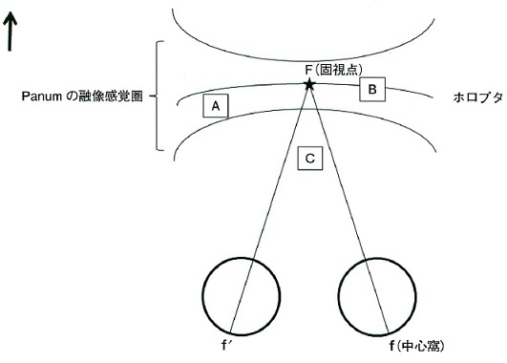
 |  | 1 | ホロプタ上の各点には視差がない。
 |  | 2 | ホロプタ上の点は両眼網膜対応点に結像する。
 |  | 3 | Aの位置にある物体では立体感がある。
 |  | 4 | Bの位置にある物体では複視を生じない。
 |  | 5 | Cの位置にある物体では同側性複視を自覚する。 | 正解
視能訓練士 | 2019 | 斜視【斜視検査】 |  | 2019_co_19_pm058
 |  | 眼位の定性検査の名称と目的の組合せで誤っているのはどれか。
 |  | 1 | alternate cover test -- 融像除去下の斜位を調べる。
 |  | 2 | Bielschowsky head tilt test -- 頭部傾斜で上下筋の麻痺を調べる。
 |  | 3 | cover test -- 正位か斜位かを調べる。 | 正解
 |  | 4 | cover-uncover test -- 正位、斜位および斜視の鑑別をする。
 |  | 5 | screen comitance test -- 遮閉下の眼位を調べる。
視能訓練士 | 2019 | 斜視【斜視治療】 |  | 2019_co_19_pm059
 |  | 内方回旋偏位を改善するのはどれか。
 |  | 1 | 外直筋後転
 |  | 2 | 上直筋短縮
 |  | 3 | 下斜筋前方移動
 |  | 4 | 下直筋耳側移動 | 正解
 |  | 5 | 内直筋Faden手術
視能訓練士 | 2019 | 弱視 |  | 2019_co_19_pm060
 |  | 片眼性の弱視をきたすのはどれか。
 |  | 1 | 先天眼振
 |  | 2 | 異常3色覚
 |  | 3 | 遠視性不同視 | 正解
 |  | 4 | 間欠性外斜視
 |  | 5 | 屈折性調節性内斜視
視能訓練士 | 2019 | 弱視 |  | 2019_co_19_pm061
 |  | 斜視弱視の視能矯正で適切なのはどれか。2つ選べ。
 |  | 1 | 屈折矯正 | 正解
 |  | 2 | 完全遮閉法 | 正解
 |  | 3 | 融像増強訓練
 |  | 4 | 抑制除去訓練
 |  | 5 | 生理的複視訓練
視能訓練士 | 2019 | 生理光学 |  | 2019_co_19_pm062
 |  | 検影法の結果を示す。 両眼の結果で正しいのはどれか。
 |  | 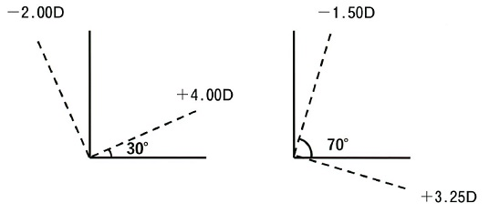
 |  | 1 | 右 +4.00D=cyl-6.00D30° 左 +3.25D=cyl-4.75D160° | 正解
 |  | 2 | 右 +4.00D=cyl-2.00D30° 左 +3.25D=cyl-4.75D160°
 |  | 3 | 右 +3.25D=cyl-4.75D160° 左 +4.00D=cyl-6.00D30°
 |  | 4 | 右 +3.25D=cyl-1.50D20° 左 +4.00D=cyl-6.00D30°
 |  | 5 | 右 -2.00D=cyl+6.00D30° 左 +3.25D=cyl-4.75D160°
視能訓練士 | 2019 | 斜視【各型】 |  | 2019_co_19_pm063
 |  | 疾患と随伴症状の組合せで誤っているのはどれか。
 |  | 1 | 部分調節性内斜視 -- 斜視弱視
 |  | 2 | 間欠性外斜視 -- A型斜視
 |  | 3 | 交代性上斜位 -- 顕性潜伏眼振
 |  | 4 | 乳児内斜視 -- 下斜筋過動
 |  | 5 | 微小斜視 -- 内眼角贅皮 | 正解
視能訓練士 | 2019 | 眼疾病学 |  | 2019_co_19_pm064（不備問題採点除外）
 |  | 眼振とその原因の組合せで誤っているのはどれか。
 |  | 1 | 先天眼振 -- 先天白内障 | 正解
 |  | 2 | 前庭眼振 -- Ménière〈メニエール〉病 | 正解
 |  | 3 | 解離性眼振 -- 多発性硬化症 | 正解
 |  | 4 | 黒内障性眼振 -- 眼白子症 | 正解
 |  | 5 | 輻湊交代眼振 -- 松果体腫瘍 | 正解
視能訓練士 | 2019 | 斜視【各型】 |  | 2019_co_19_pm065
 |  | 斜視をきたさないのはどれか。
 |  | 1 | 甲状腺眼症
 |  | 2 | 重症筋無力症
 |  | 3 | Brown症候群
 |  | 4 | Horner症候群 | 正解
 |  | 5 | Millard-Gubler症候群
視能訓練士 | 2019 | 斜視【斜視検査】 |  | 2019_co_19_pm066
 |  | 36歳の男性。左眼の眼球運動異常を主訴に来院した。左眼の眼球運動異常は幼少時から自覚していたという。外転時、第1眼位および内転時における右眼と左眼の外直筋と内直筋の筋電図の模式図を示す。 この患者の診断はどれか。
 |  | 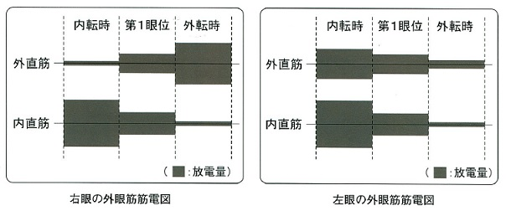
 |  | 1 | Duane症候群 | 正解
 |  | 2 | MÖbius症候群
 |  | 3 | 外転神経麻痺
 |  | 4 | 動眼神経異常再生
 |  | 5 | 動眼神経麻痺
視能訓練士 | 2019 | 眼科検査学 |  | 2019_co_19_pm067
 |  | 48歳の男性。健康診断で視神経乳頭異常を指摘され来院した。OCTで網膜が一部菲薄化している画像（A）および静的視野検査の結果（B①～⑤）を示す。 OCTの所見に合致する静的視野検査の結果はどれか。
 |  | 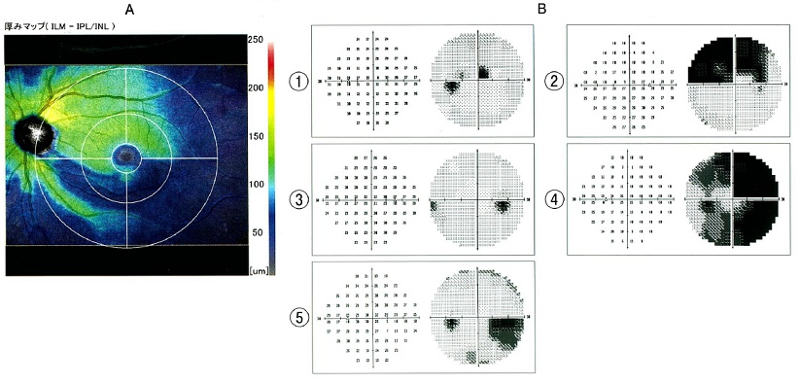
 |  | 1 | ① | 正解
 |  | 2 | ②
 |  | 3 | ③
 |  | 4 | ④
 |  | 5 | ⑤
視能訓練士 | 2019 | 視覚生理学の基礎 |  | 2019_co_19_pm068
 |  | 35歳の男性。健康診断で眼底の異常を指摘され来院した。数年前から暗所での見えづらさを自覚していたという。視力は右1.2（矯正不能）、左1.2（矯正不能）。動的視野検査を行った際の右眼の途中経過を示す。Ⅴ/4eのイソプタを結んだ後Ⅰ/4e視標での測定を進めている段階である。実線はⅤ/4eイソプタ、点線はⅠ/4eを動かした軌跡、レ印はⅠ/4eでの応答をプロットした点を示す。 測定手順として適正なのはどれか。2つ選べ。
 |  | 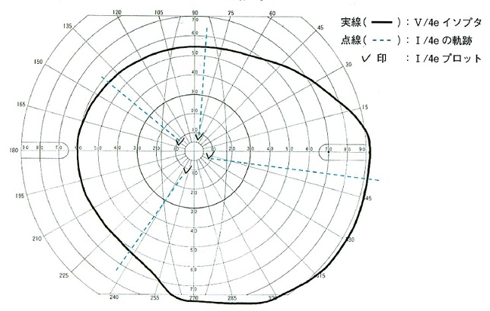
 |  | 1 | Ⅴ/4eイソプタを再検する。
 |  | 2 | Ⅲ/4e視標でのイソプタ測定を先に行う。 | 正解
 |  | 3 | Ⅰ/4e視標でのイソプタ測定を続ける。 | 正解
 |  | 4 | Ⅰ/4e視標でMariotte盲点を測定する。
 |  | 5 | Ⅰ/3e視標でのイソプタ測定を先に行う。
視能訓練士 | 2019 | 眼疾病学 |  | 2019_co_19_pm069
 |  | 14歳の男子。両眼の視力低下を主訴に来院した。視力は右0.2（矯正不能）、左0.3（矯正不能）。フルオレセイン蛍光眼底造影検査では病巣に一致した過蛍光〈window defect〉が観察され、ERGのフラッシュERGと杆体応答は正常であった。左眼の眼底写真（A）、OCT（B）及びERGの錐体応答（C）を示す。 この患者に見られるのはどれか。2つ選べ。

 |  | 1 | 1型2色覚
 |  | 2 | 限界フリッカ値の低下
 |  | 3 | 羞 明 | 正解
 |  | 4 | 中心暗点 | 正解
 |  | 5 | 脈絡膜新生血管
視能訓練士 | 2019 | 斜視【各型】 |  | 2019_co_19_pm070
 |  | 35歳の男性。眼位は5m、0.3mともに50⊿の間欠性外斜視である。外部視標呈示型のオートレフラクトメータを用いて5mの距離の調節視標を見たときの、片眼遮閉下の屈折度数（A）及び両眼開放下の屈折度数（B）を示す。 この疾患で正しいのはどれか。2つ選べ。
 |  | 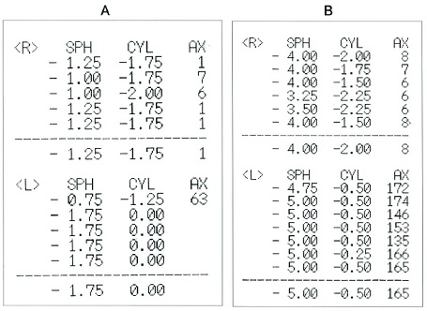
 |  | 1 | 脳幹部の虚血が原因である。
 |  | 2 | 過剰な輻湊性調節が原因である。 | 正解
 |  | 3 | 近見時に同側性複視を自覚する。
 |  | 4 | 両眼で見ようとすると散瞳する。
 |  | 5 | 両眼で見ようとするとぼやける。 | 正解
視能訓練士 | 2019 | 眼疾病学 |  | 2019_co_19_pm071
 |  | 70歳の男性。昨日から左眼の見え方が急に暗くなったと訴えて来院した。視力は右1.0（矯正不能）、左50cm指数弁（矯正不能）。左眼の眼底写真を示す。 考えられる疾患はどれか。
 |  | 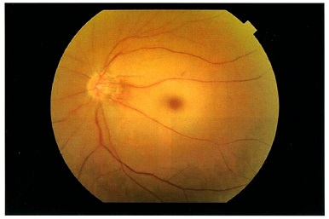
 |  | 1 | うっ血乳頭
 |  | 2 | 加齢黄斑変性
 |  | 3 | 増殖糖尿病網膜症
 |  | 4 | Vogt-小柳-原田病
 |  | 5 | 網膜中心動脈閉塞症 | 正解
視能訓練士 | 2019 | 眼疾病学 |  | 2019_co_19_pm072
 |  | 69歳の女性。頭痛と嘔吐のため救急科受診後に来院した。右眼の前眼部写真を示す。 この写真でみられる所見はどれか。2つ選べ。
 |  | 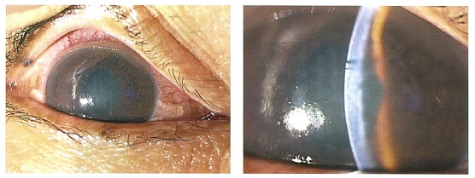
 |  | 1 | 縮 瞳
 |  | 2 | 浅前房 | 正解
 |  | 3 | 角膜浮腫 | 正解
 |  | 4 | 前房出血
 |  | 5 | 角膜後面沈着物
視能訓練士 | 2019 | 眼疾病学 |  | 2019_co_19_pm073
 |  | 17歳の男子。野球の練習中ボールが右眼に当たったため受診した。上方注視時に複視と眼痛が増強する。 診断の確定に有用なのはどれか。
 |  | 1 | OCT
 |  | 2 | 眼窩CT | 正解
 |  | 3 | 超音波検査
 |  | 4 | Hess赤緑試験
 |  | 5 | TNO stereo test
視能訓練士 | 2019 | 斜視【斜視検査】 |  | 2019_co_19_pm074
 |  | 38歳男性。交通事故による頭部打撲のため一時的に意識消失した後、複視を自覚して受診した。眼位は左眼上斜視を呈する。眼底写真（A)を示す。Maddox二重杆試験での患者の見え方（B①～⑤）を示す。 正しいのはどれか。
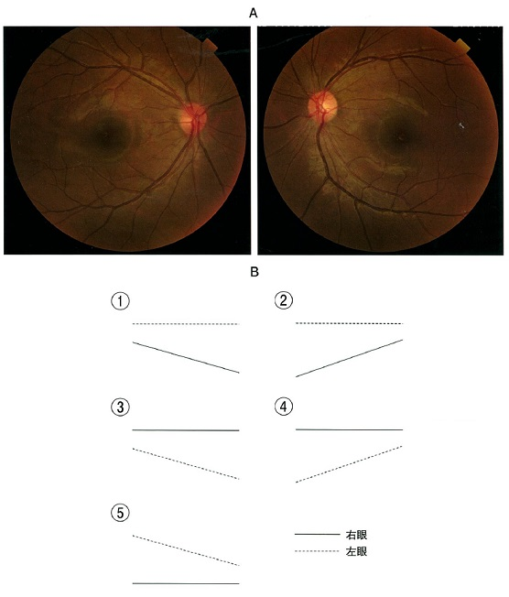
 |  | 1 | ①
 |  | 2 | ②
 |  | 3 | ③ | 正解
 |  | 4 | ④
 |  | 5 | ⑤
視能訓練士 | 2019 | 斜視【各型】 |  | 2019_co_19_pm075
 |  | 5歳の女児。斜視の疑いで近医から紹介され受診した。正面視では斜視はない。右方視で左眼の眼球後退と瞼裂狭小がある。左方視では左眼の外転障害を認める。左眼の疾患はどれか。
 |  | 1 | 外転神経麻痺
 |  | 2 | 重症筋無力症
 |  | 3 | MÖbius症候群
 |  | 4 | Duane症候群Ⅰ型 | 正解
 |  | 5 | Tolosa-Hunt症候群

